静摩擦
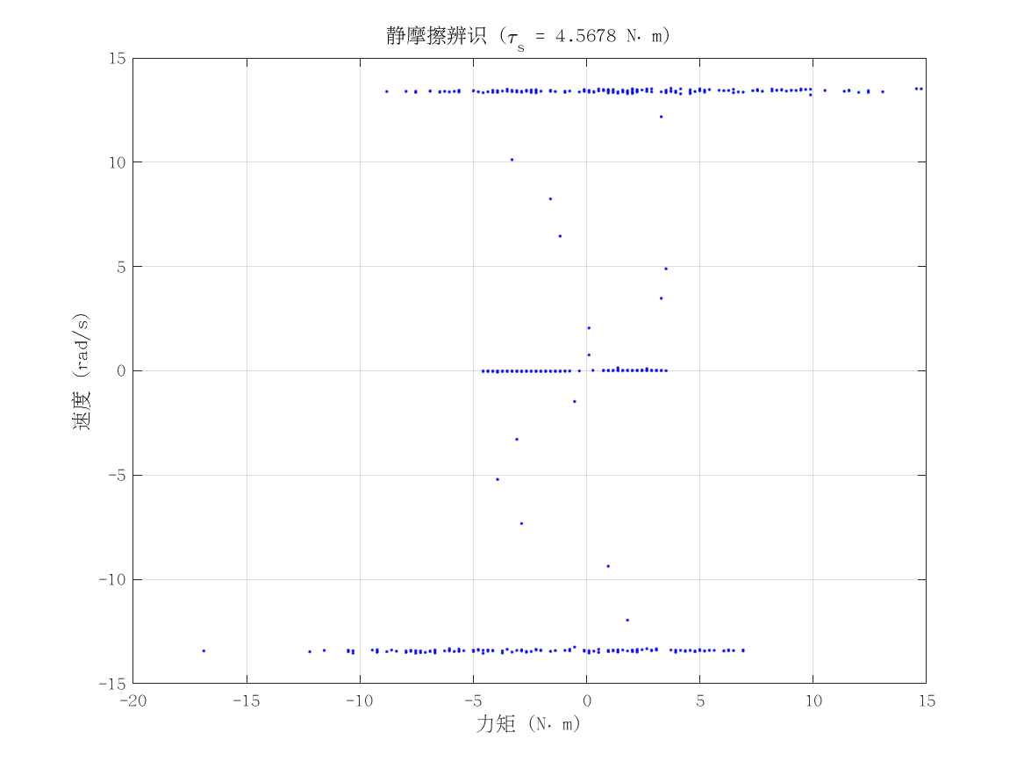
项目 | 值 | 单位/备注
电机型号 | 泉智博_43_15_36
力矩系数 K_tau | 2.9 | N·m/A
静摩擦 τ_s | 4.5677668 | N·m（电流扫描静止段）
数据文件 | scan_torque_serial_mit_20260309_155636.csv
附图 | 见右侧

动摩擦
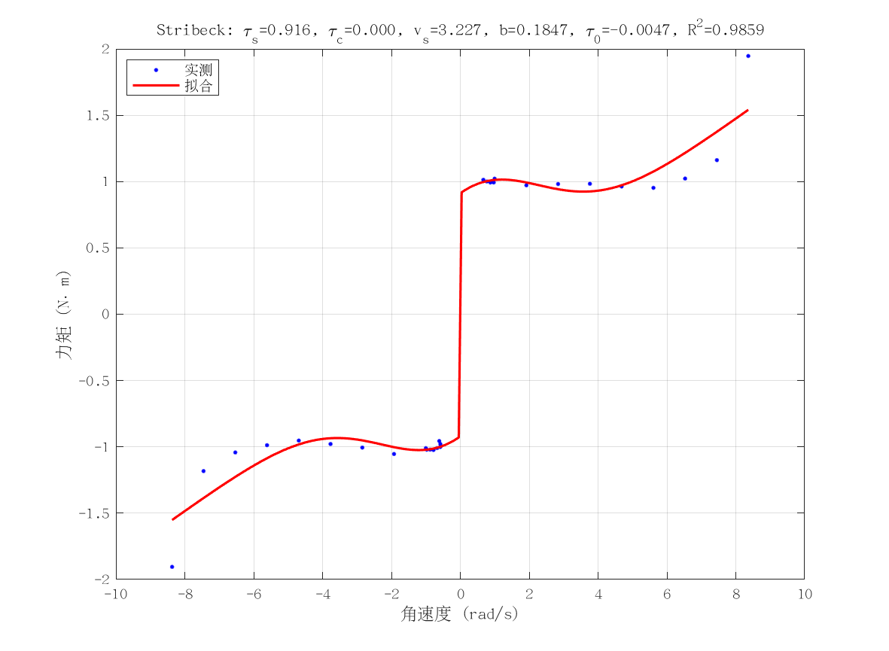
项目 | 值 | 单位/备注
电机型号 | 泉智博_43_15_36
摩擦模型 | stribeck_viscous
静摩擦 τ_s（代入） | 4.5677668 | N·m
τ_c | 3.7287555143E-11 | N·m
v_s | 3.227267543 | rad/s
b | 0.18468362139 | N·m·s/rad
τ_0 | -0.0046567234838 | N·m
摩擦拟合 R² | 0.9858646431
摩擦拟合 RMSE | 0.13008599242 | N·m
有效样本数 nUsed | 29
附图 | 见右侧

转动惯量
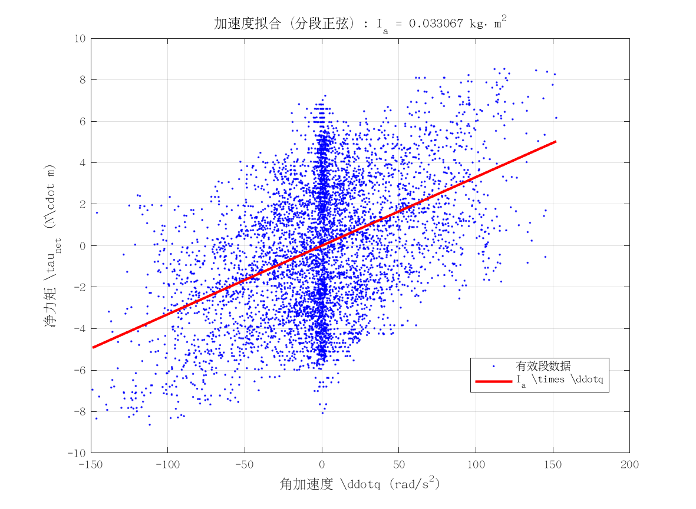
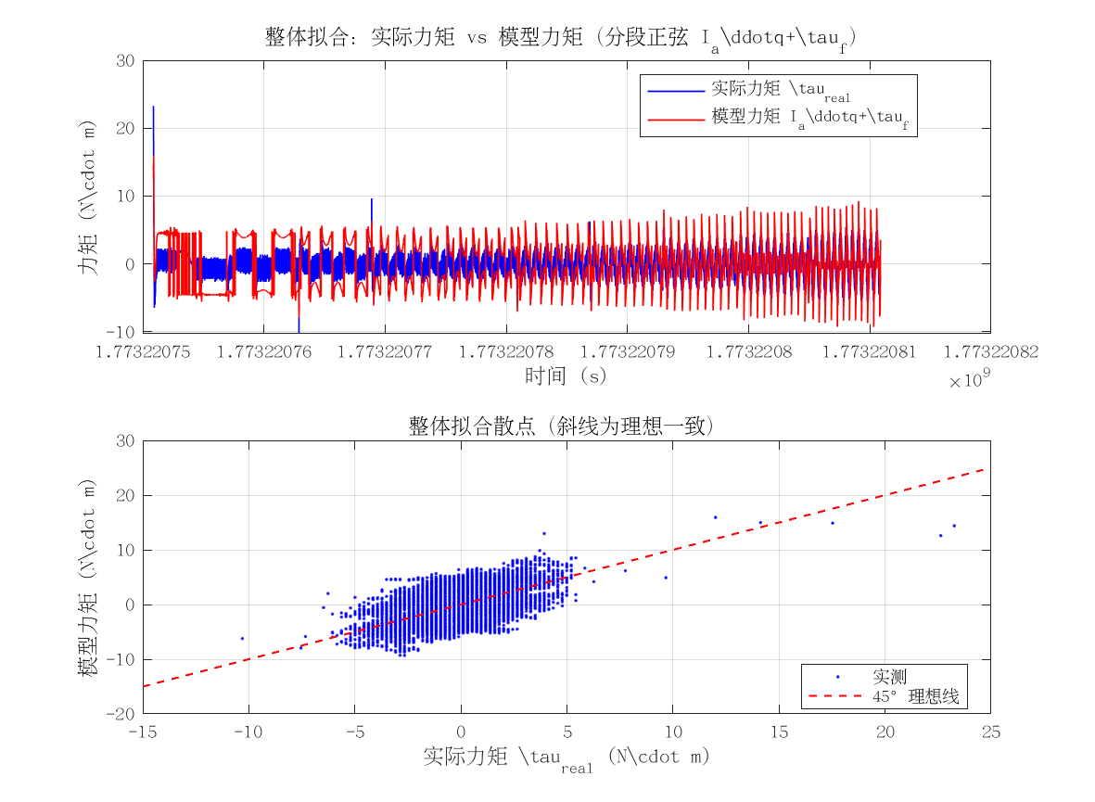
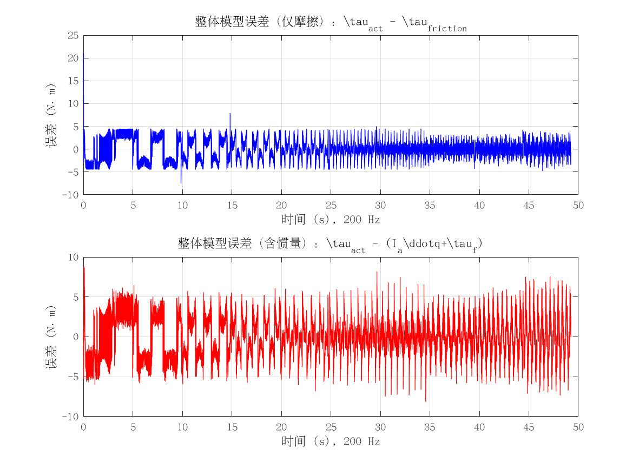
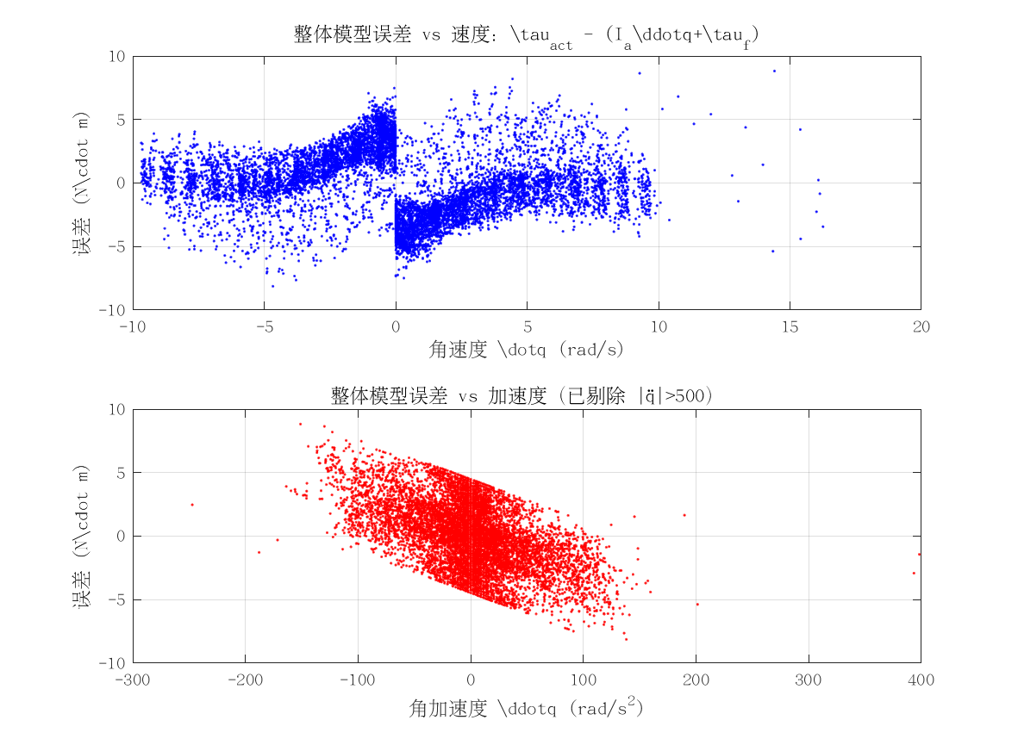
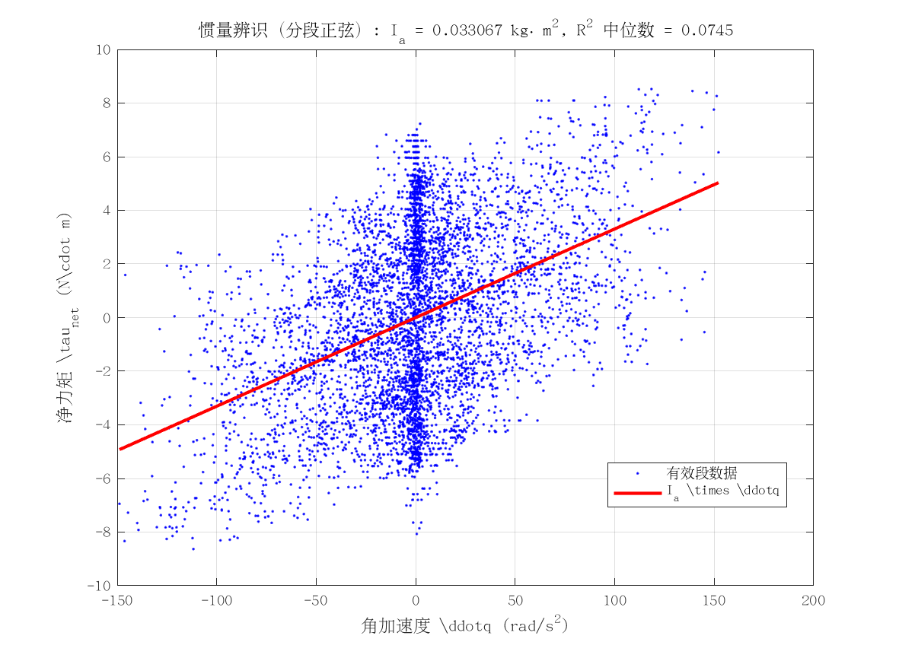
项目 | 值 | 单位/备注
电机型号 | 泉智博_43_15_36
转动惯量 I_a | 0.033067303361 | kg·m²
惯量拟合 R² | 0.074488227822
整体拟合 RMSE | 2.6223718102 | N·m
整体拟合 R² | -0.74738903376
附图 | 见下方

